상품제안서
하드커버 메모지 107X80mm_7쪽 | 상품코드: S05431

 |  |  |  |  |  |  | 02-713-8555 | www.synergygift.co.kr
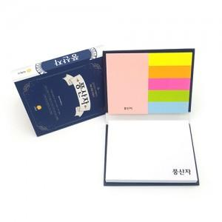

【상세/제작정보】 | <p>*하드커버 위/아래부착형</p><p>*하드커버 양면 칼라인쇄</p><p>*포스트잇원단은 선택가능합니다.</p><p>*OPP포장</p><p>*납기:6일~7일​&nbsp;</p>

【인쇄/포장옵션】 | 풀칼라 / OPP(비닐)

【공급단가】 | 수량 | 1,000~ | 2,000~ | 3,000~ | 5,000~ | 10,000~
*VAT별도 | 단가 | 1,030원 | 990원 | 950원 | 910원 | 890원

【상품 URL】 | https://www.synergygift.co.kr:443/src/goods_detail.php?gdno=8620

